道具资产表
《他们都说我是捞女，直到我真的不要他们了》道具资产表
手机屏幕 UI 统一使用原创无品牌设计，保持信息清晰可读，不模仿任何市售手机系统或应用界面。

编号 | 道具名称 | 图片
P01 | Chloe的生日钻石项链（Adrian赠送） | 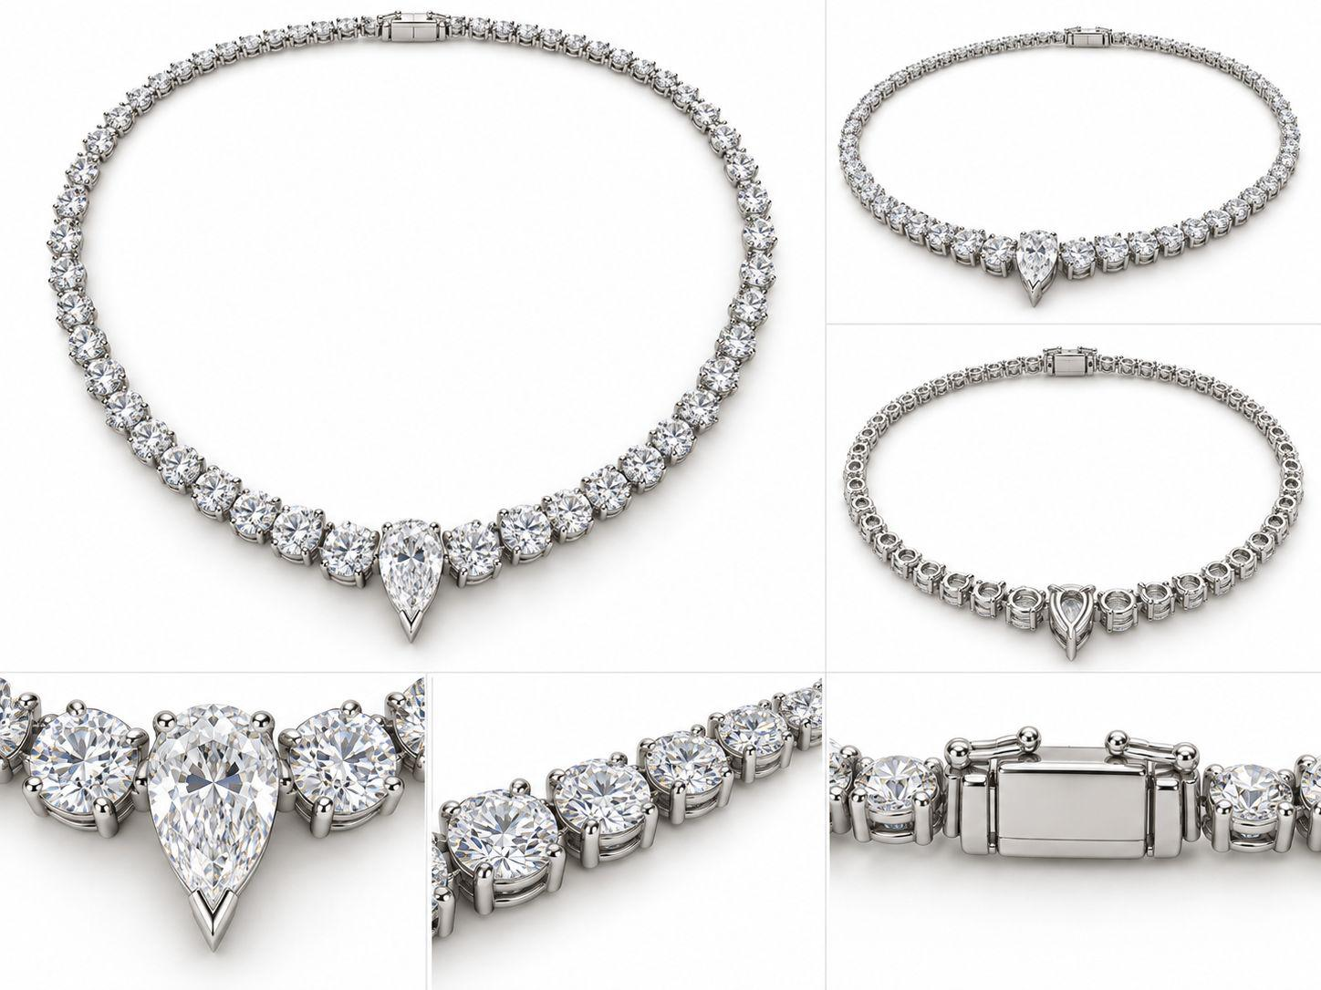
P02 | Sienna的订婚戒指（Ryan求婚） | 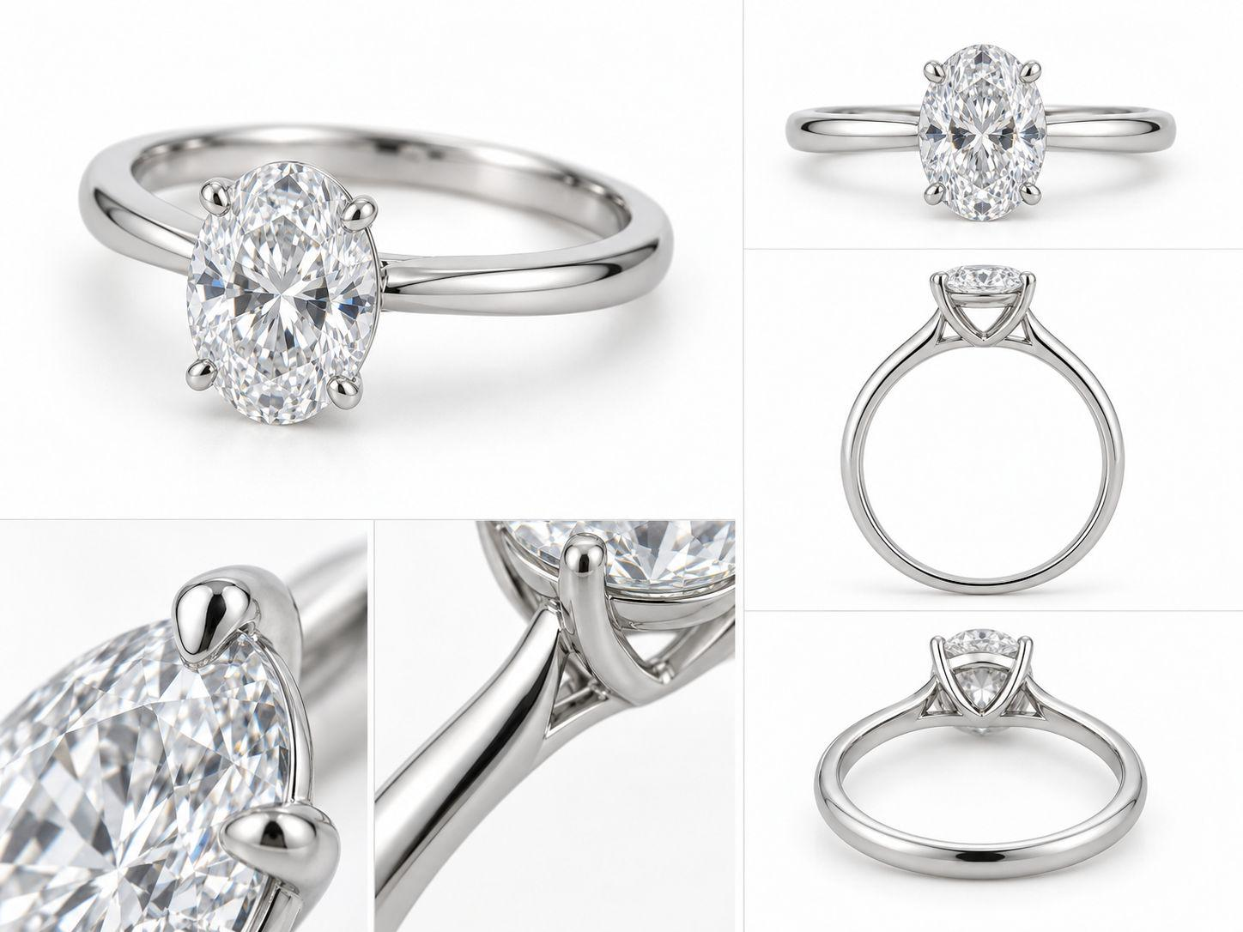
P03 | Adrian的婚前协议（标题清晰；完整、翻开、撕裂状态） | 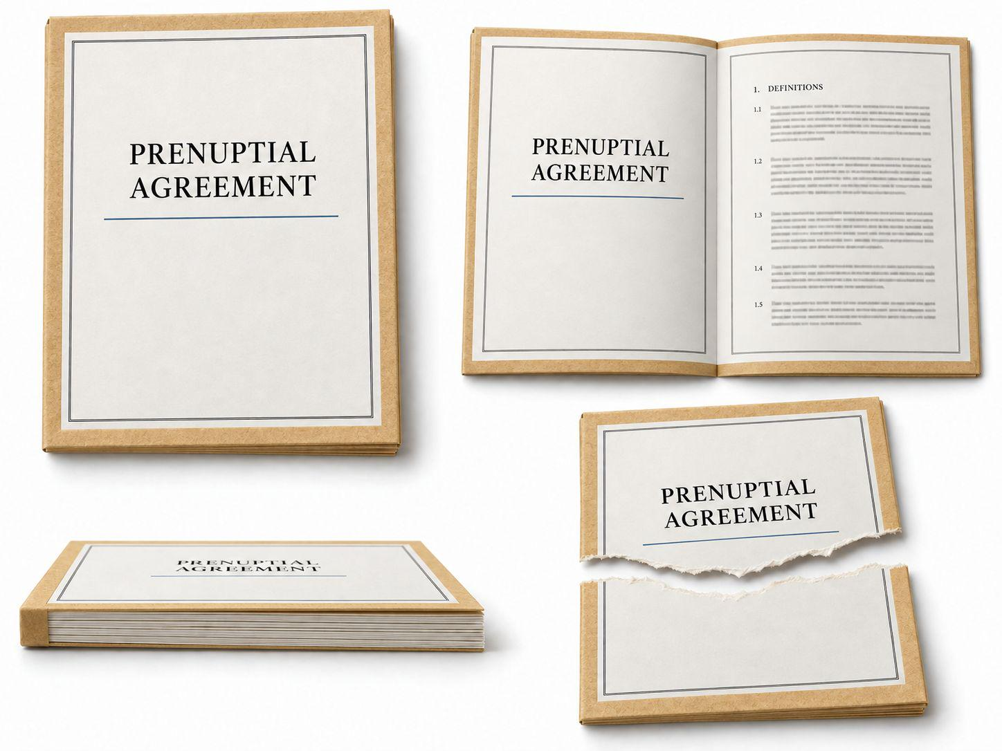
P04 | Sienna的幸运护身物（Adrian术前赠送；银色抽象纪念吊坠） | 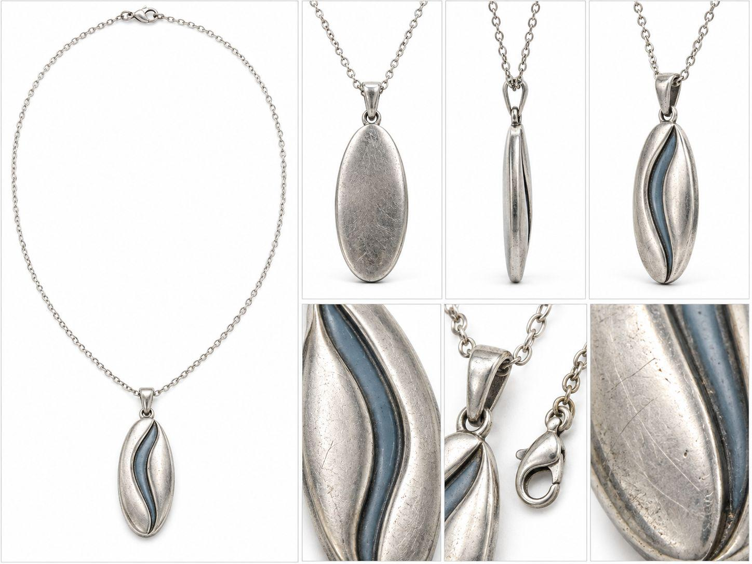
P05 | Sienna纽约公寓备用钥匙（Ryan持有，Chloe使用） | 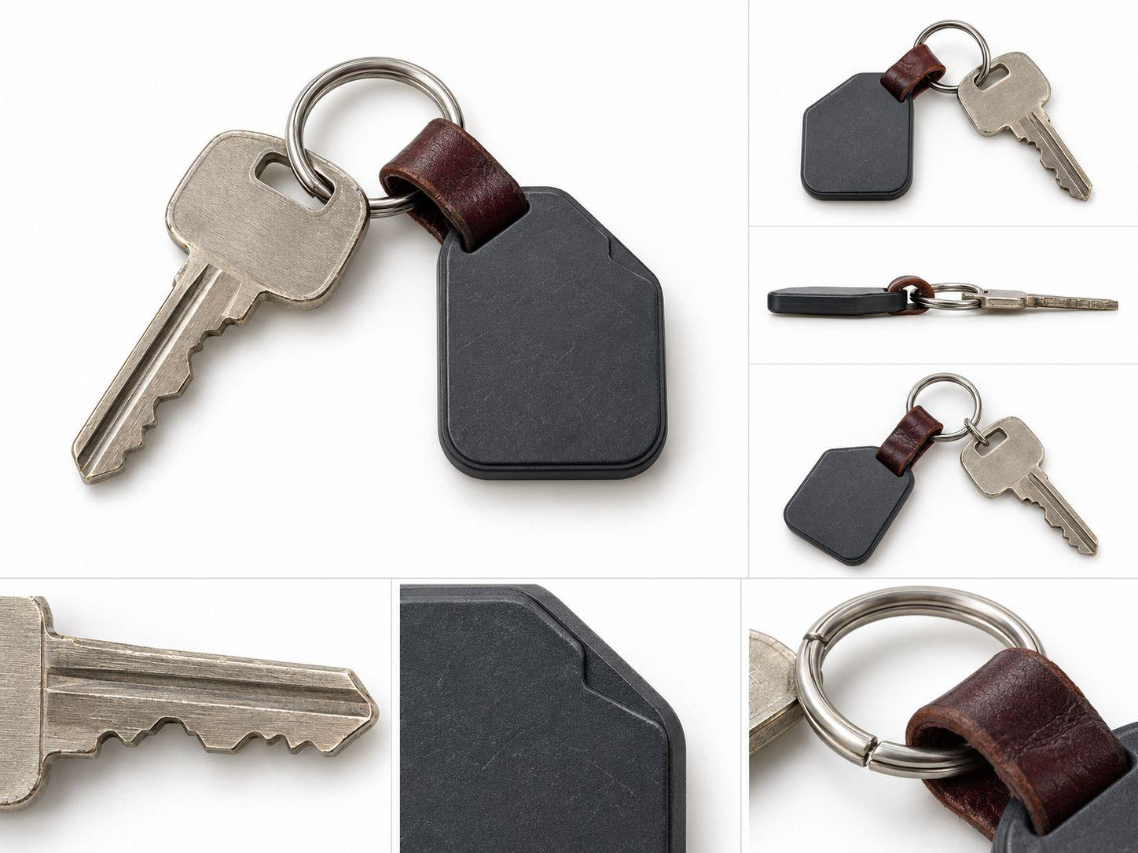
P06 | Sienna悉尼新家钥匙（自购海景公寓） | 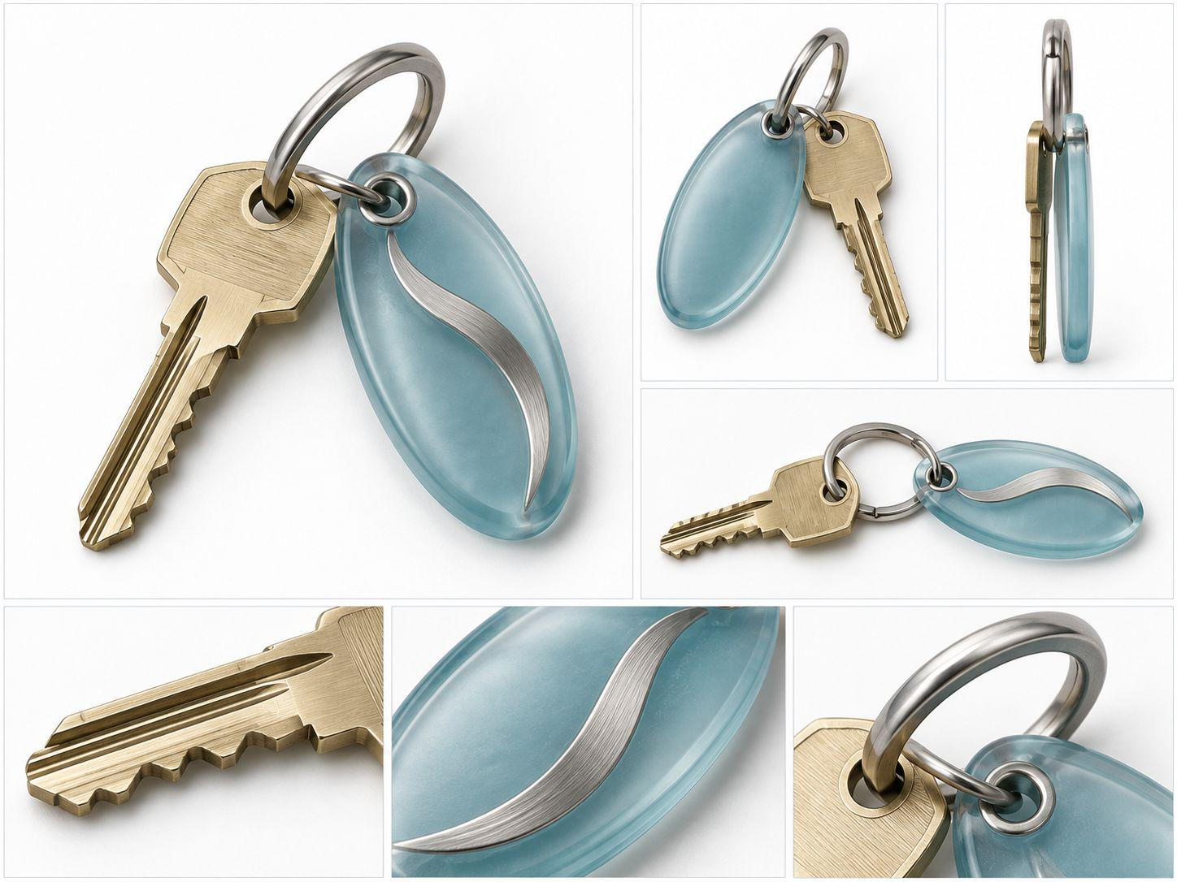
P07 | Sienna的行李箱（纽约离开至悉尼抵达） | 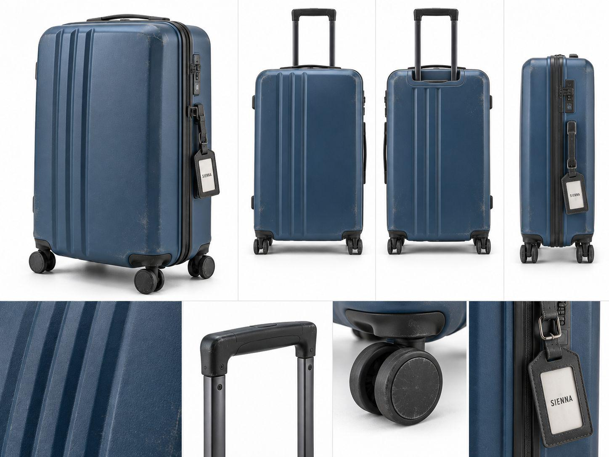
P08 | Sienna的公司项目文件夹（悉尼项目文件组） | 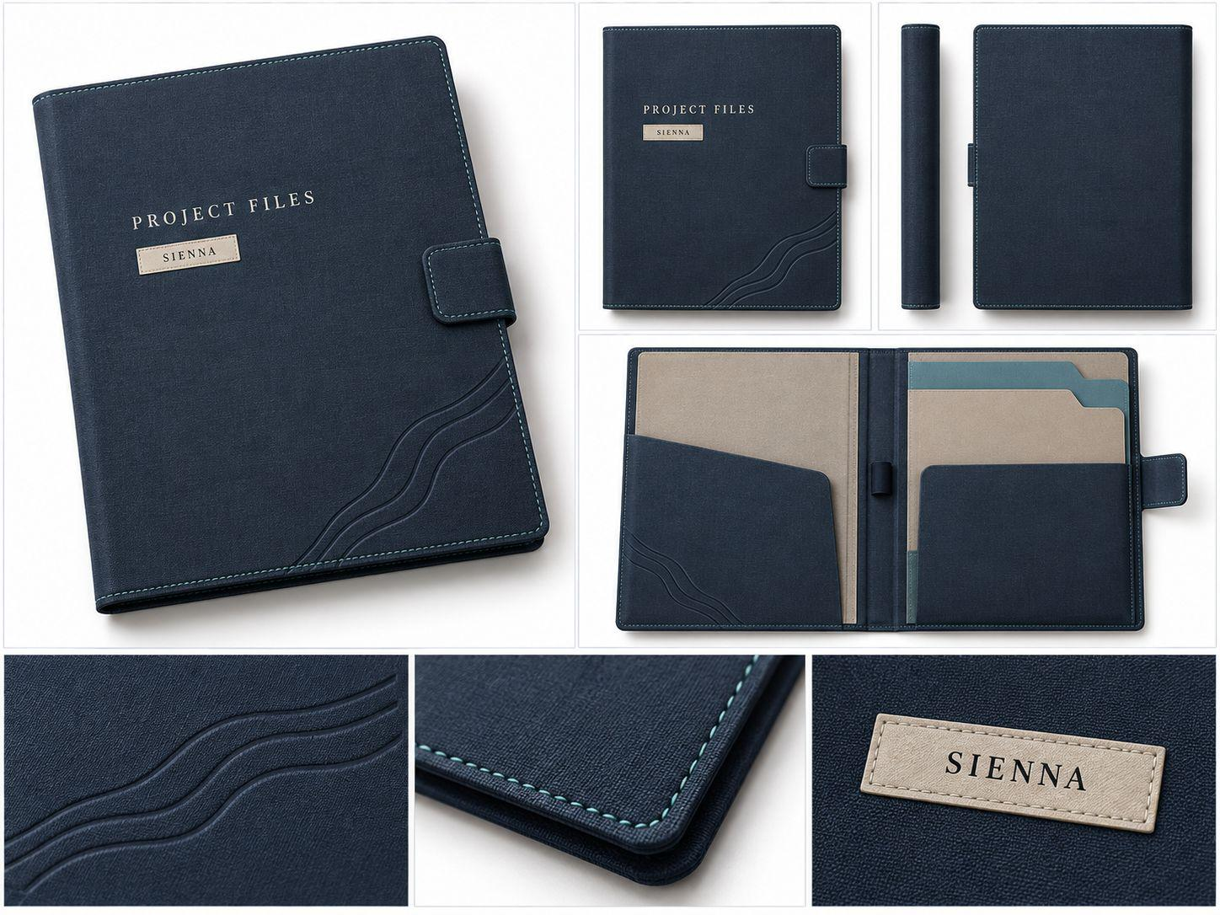 | 按需采用
P09 | Sienna首个悉尼项目提案／演示文稿 | 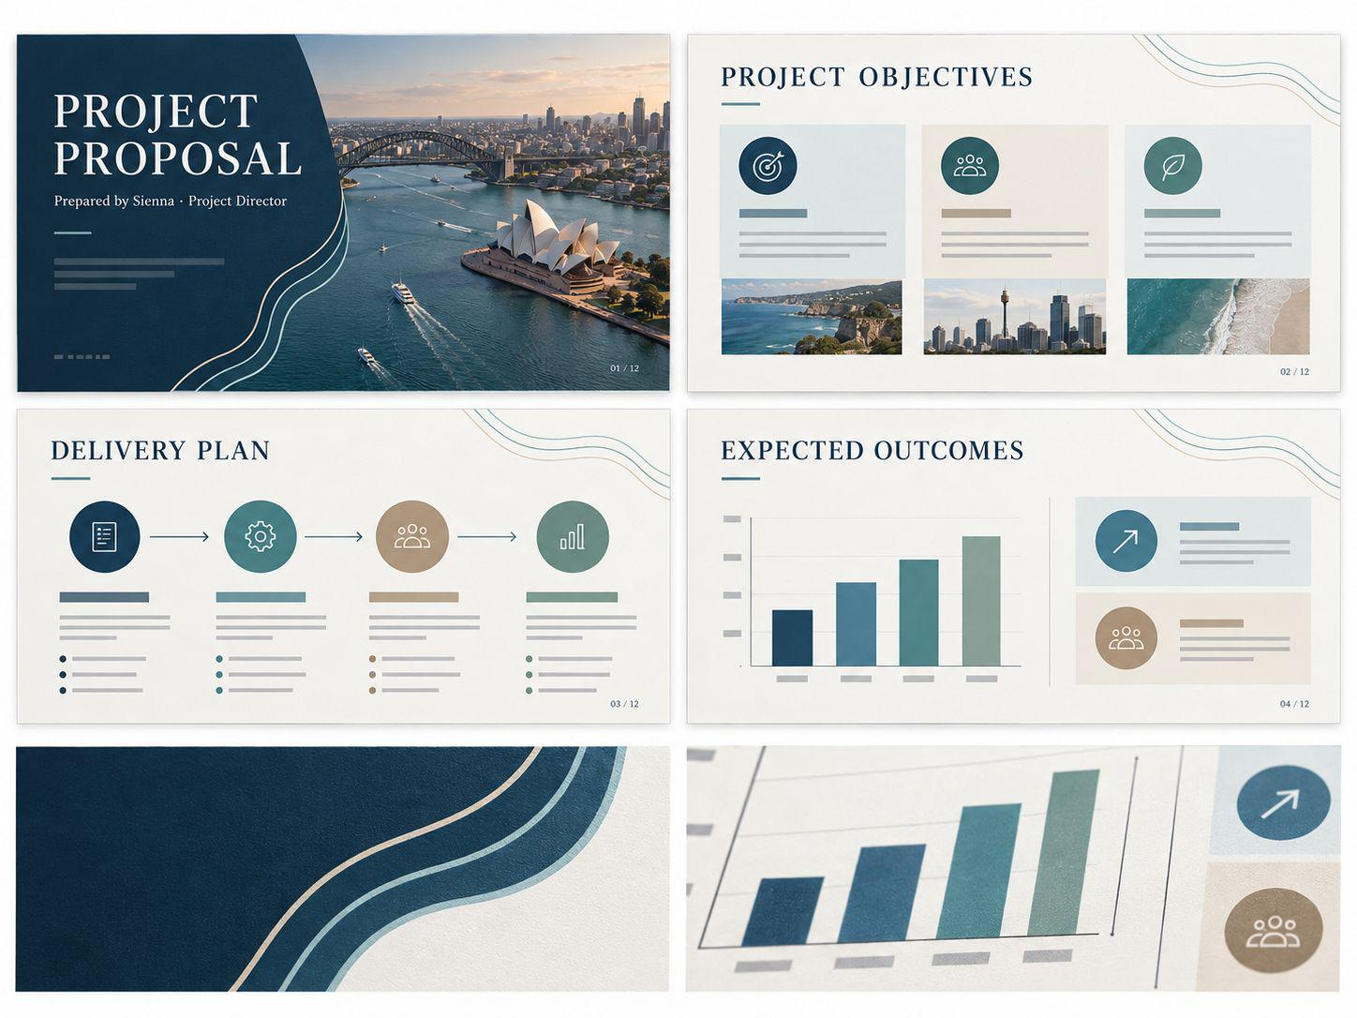
P10 | SYDNEY WATERFRONT REDEVELOPMENT 项目简报 | 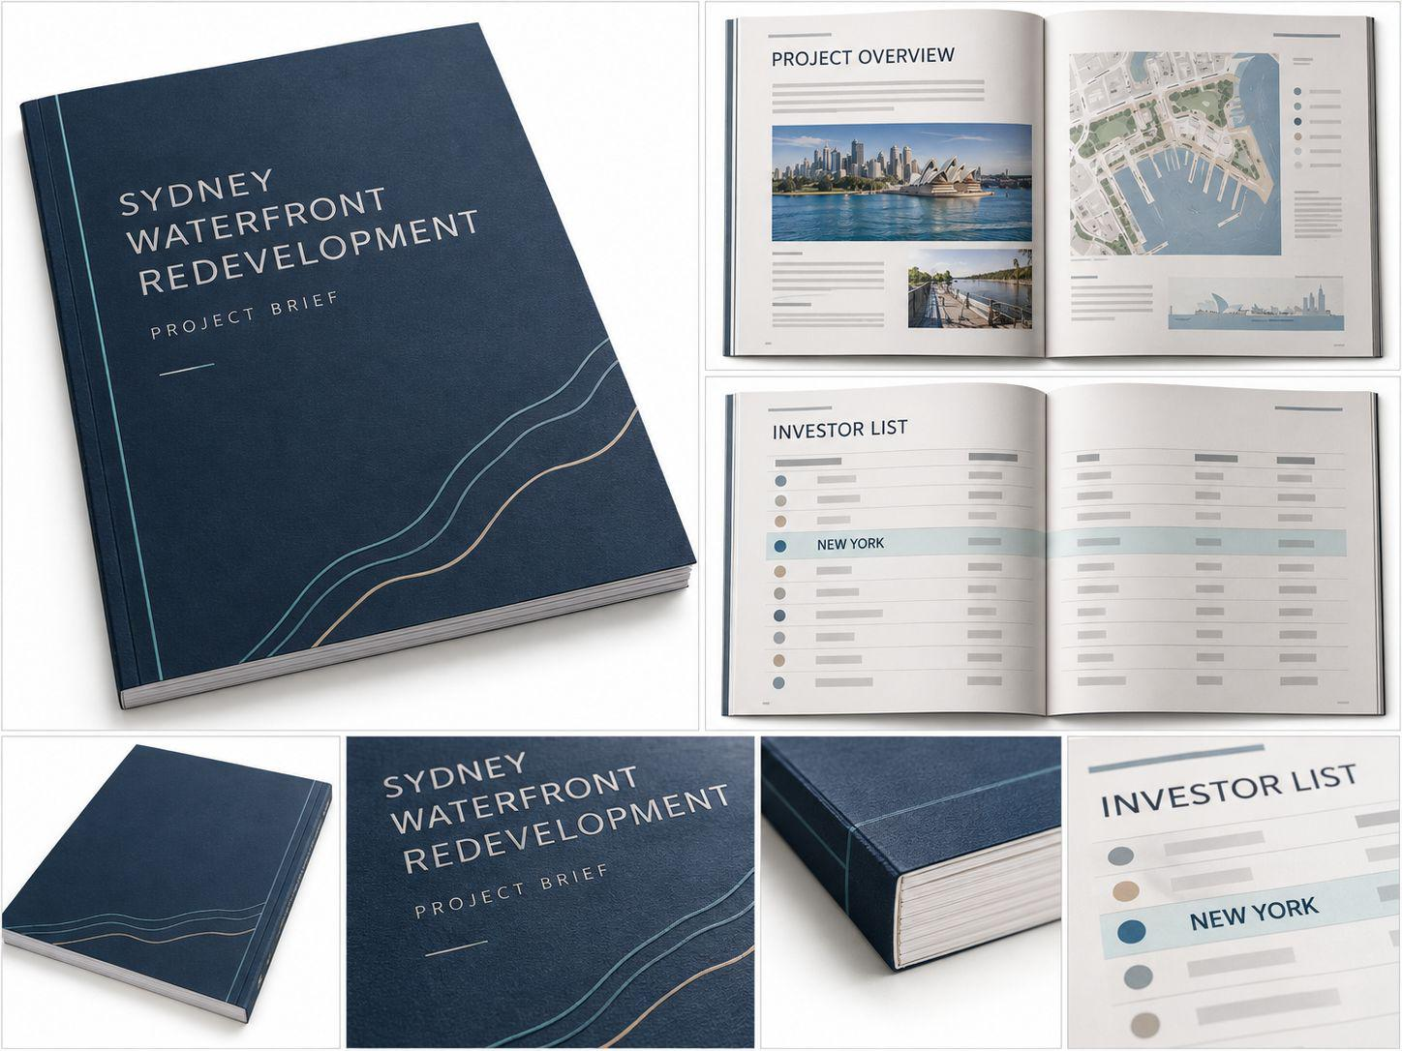
P11 | 纽约投资方修订条款书 | 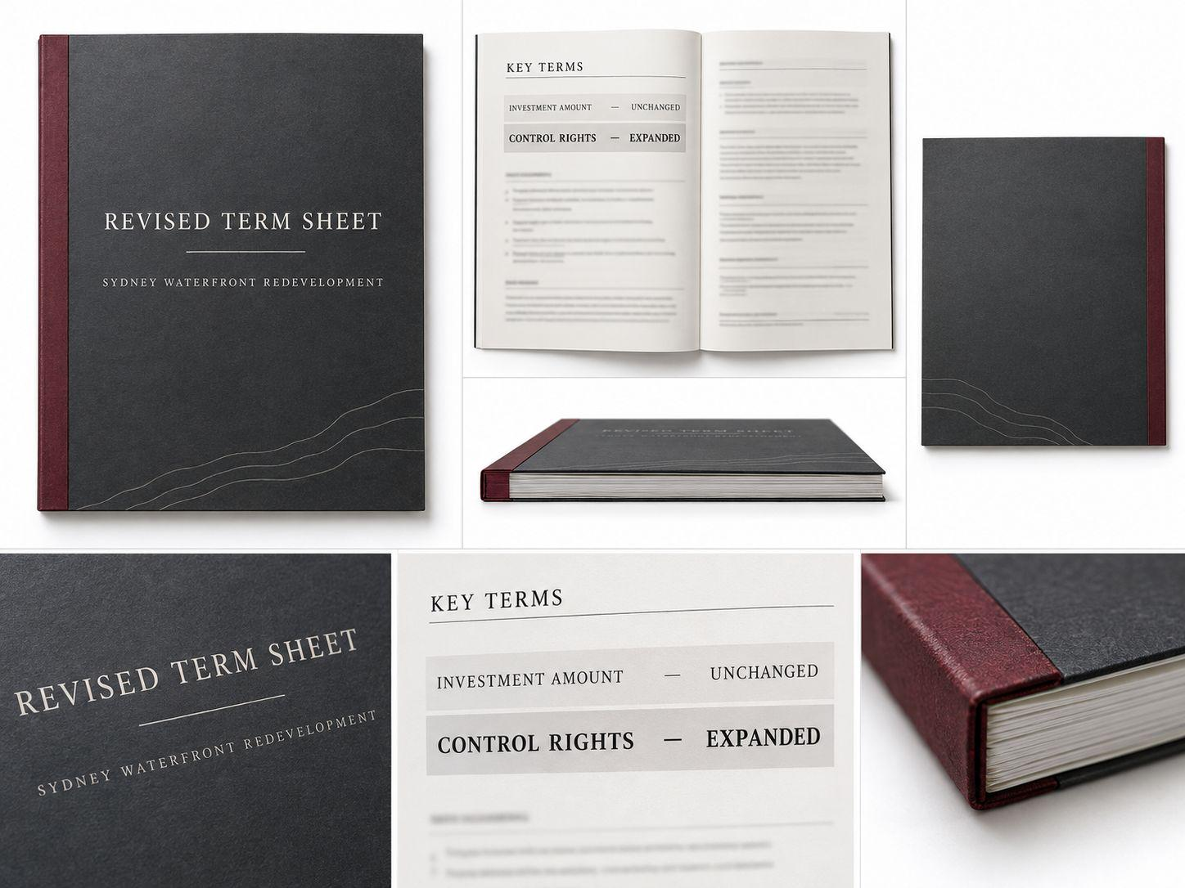
P12 | 另一基金正式报价文件 | 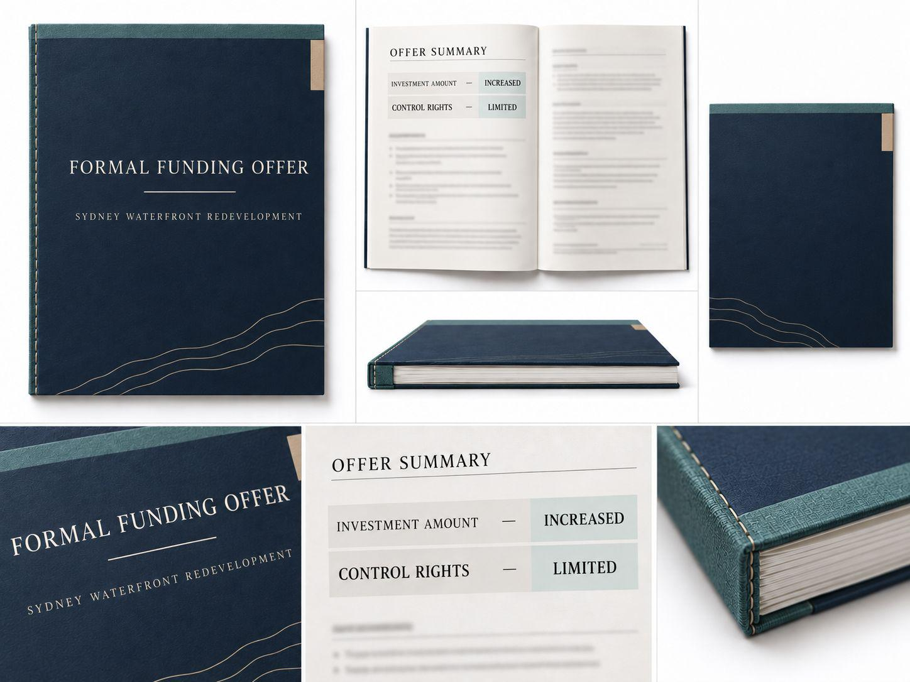
P13 | Sienna的手机 | 待贴图 | 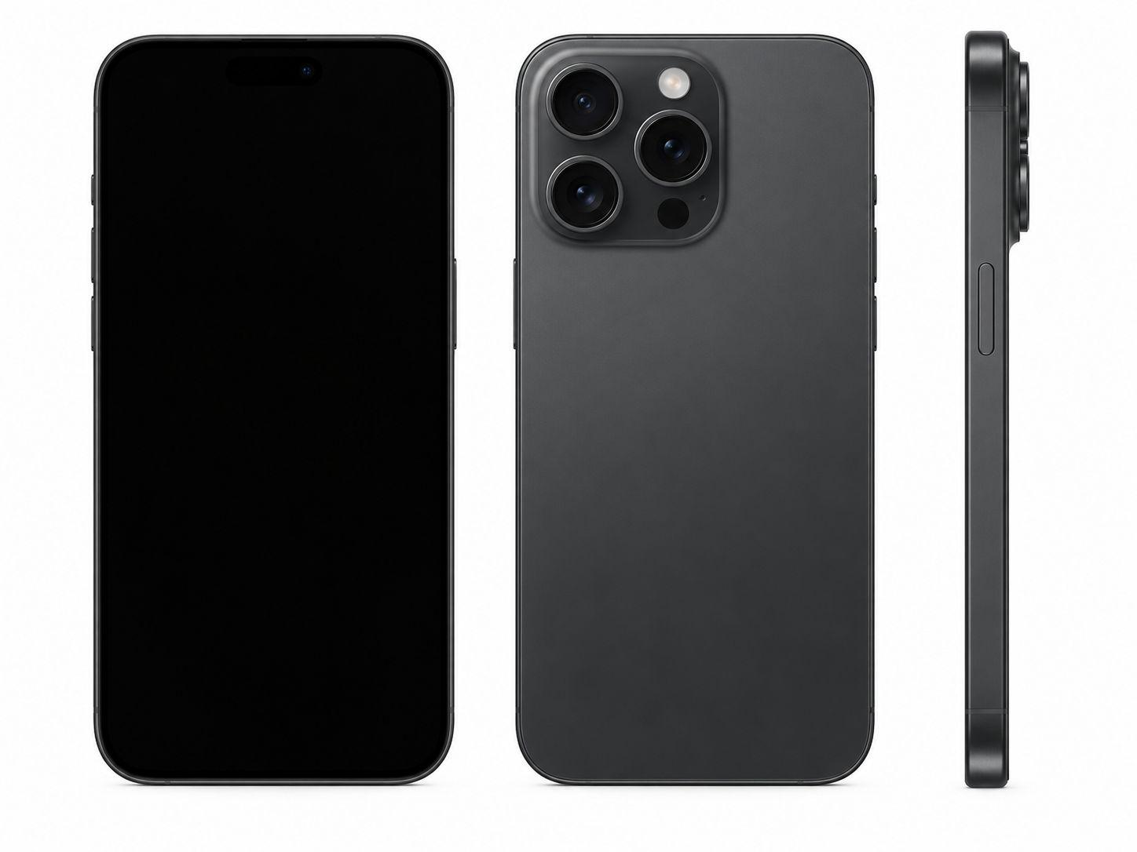 | 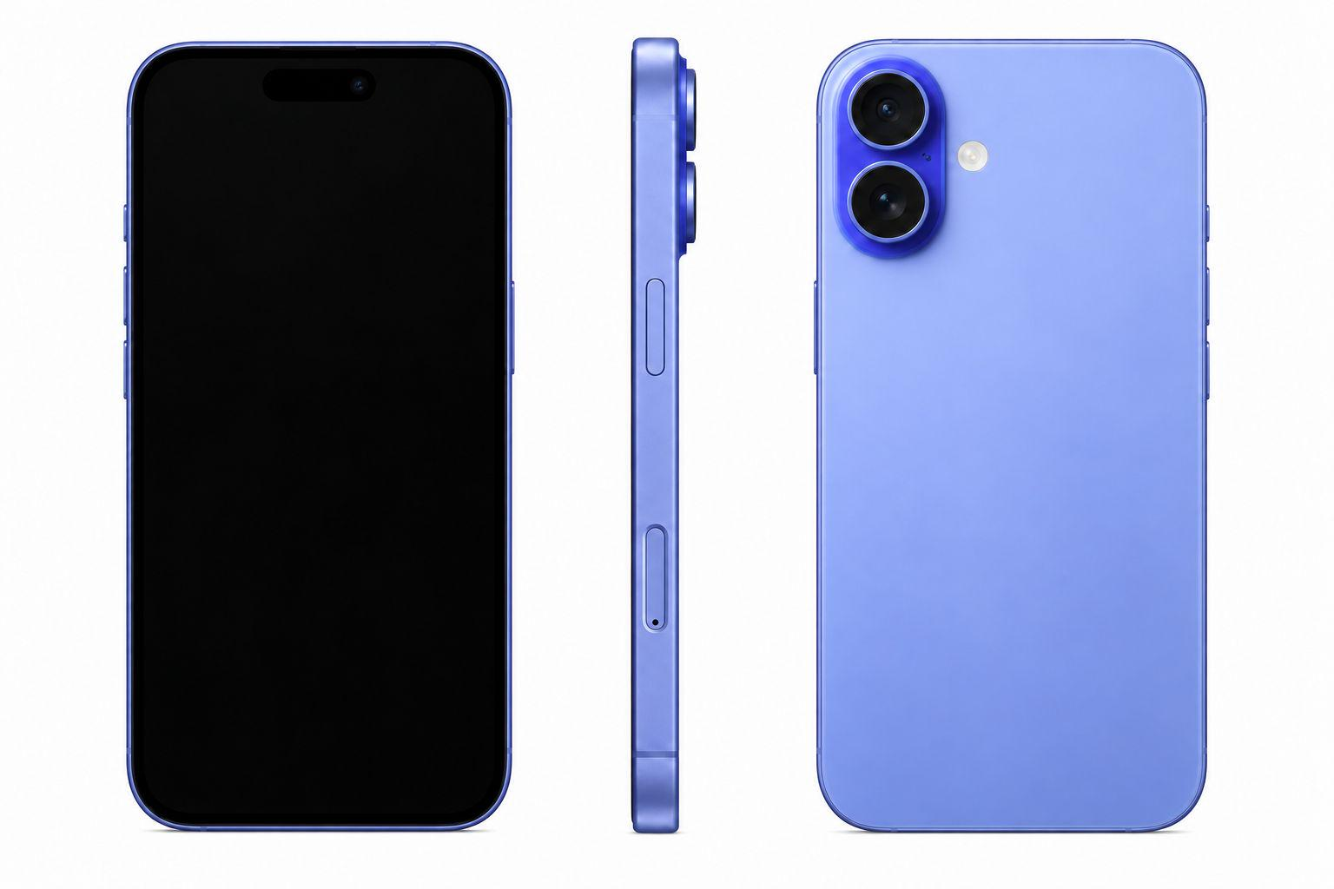 | 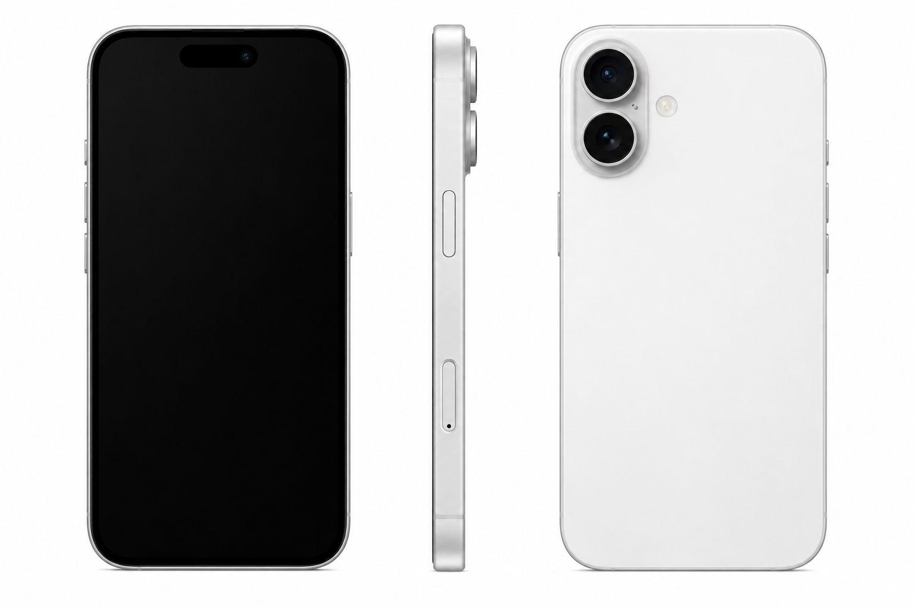
P14 | Adrian的手机 | 待贴图 | 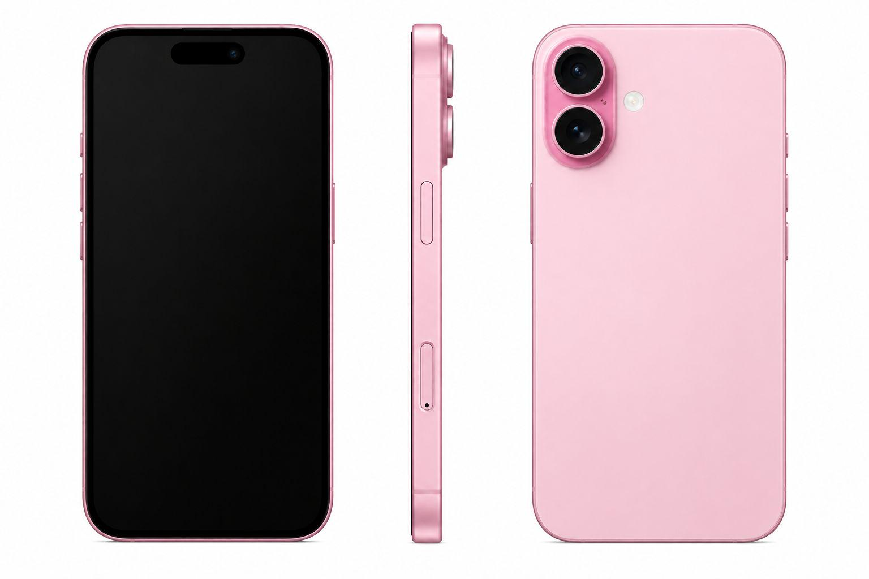 | 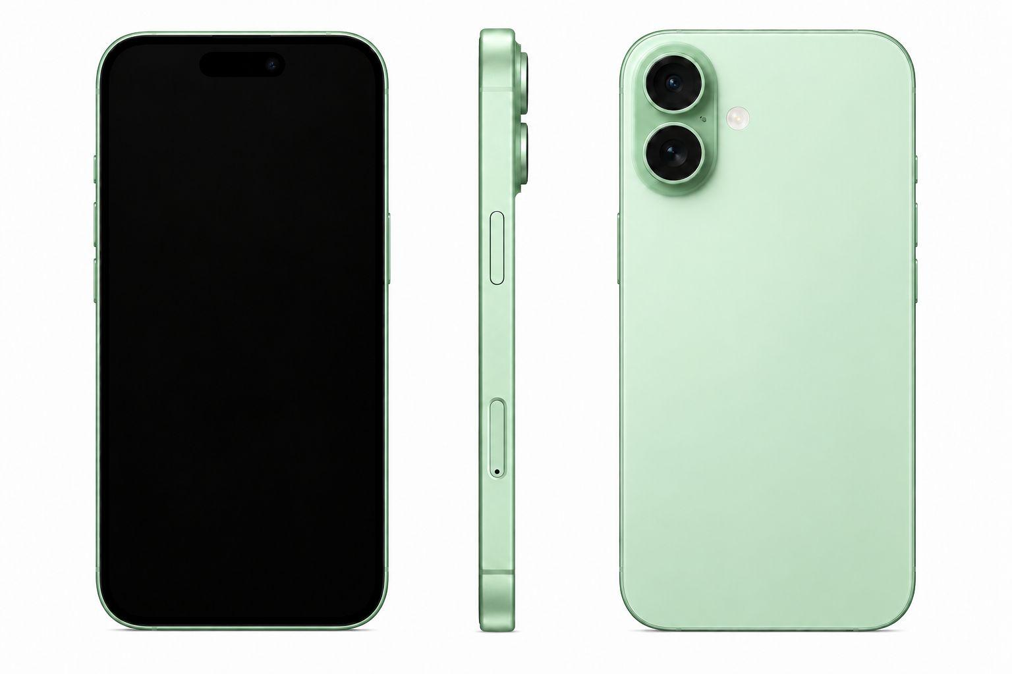 | 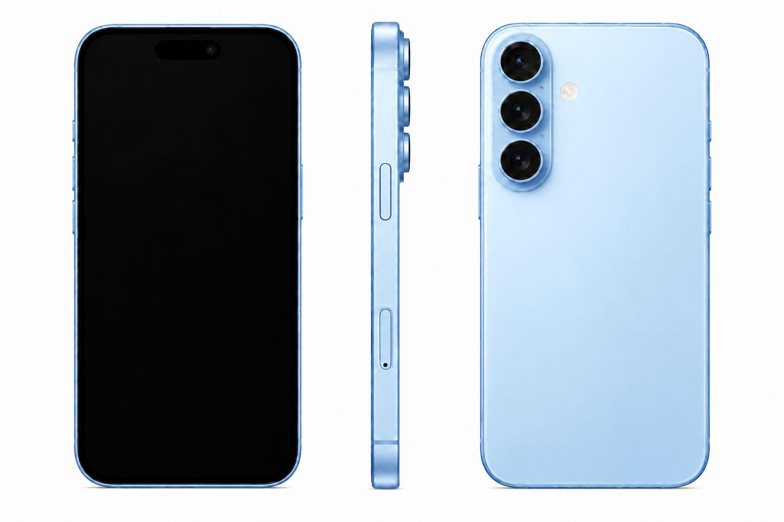
P15 | Ryan的手机 | 待贴图 | 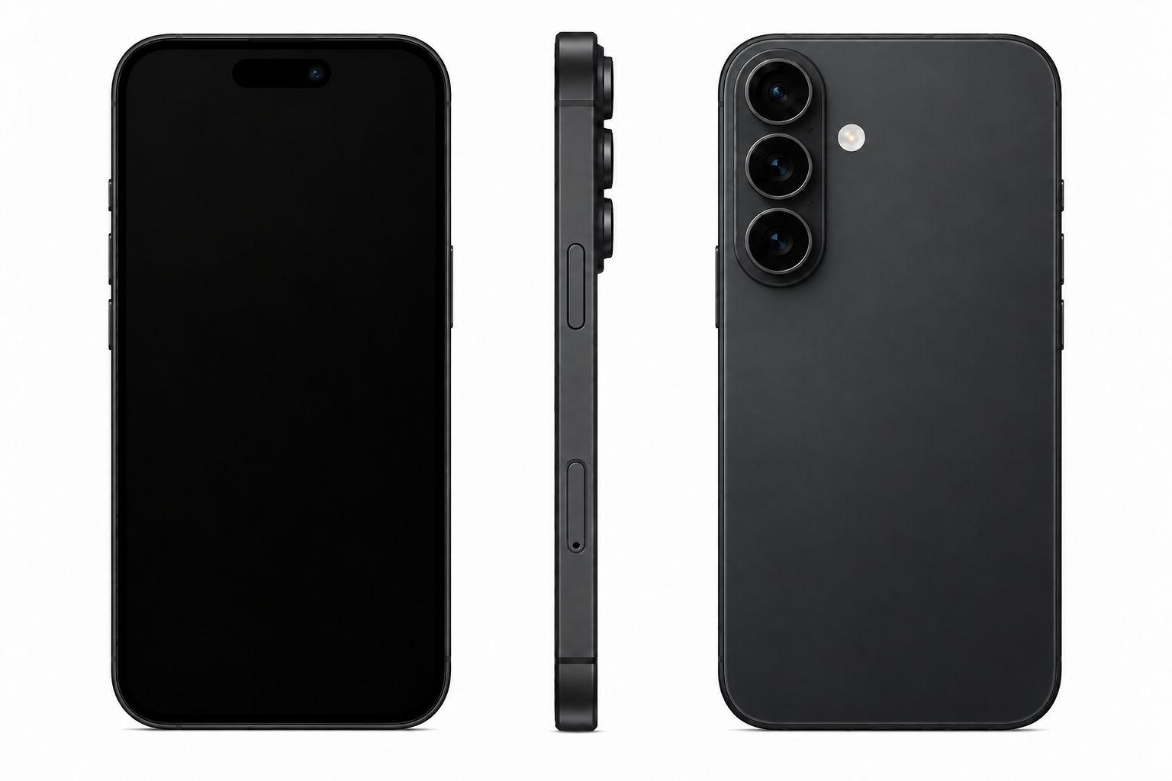
P16 | Sienna手机屏幕｜办公室门禁记录 | 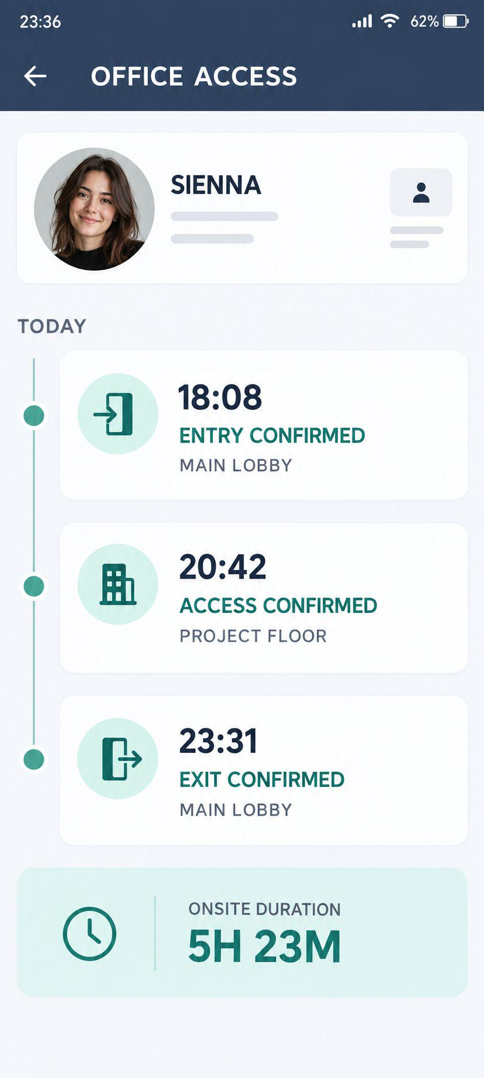
P17 | Sienna手机屏幕｜加班邮件 | 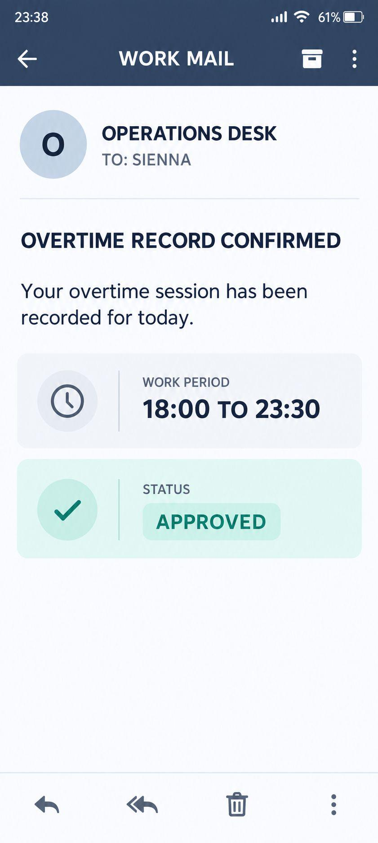
P18 | Sienna手机屏幕｜楼宇监控录像 | 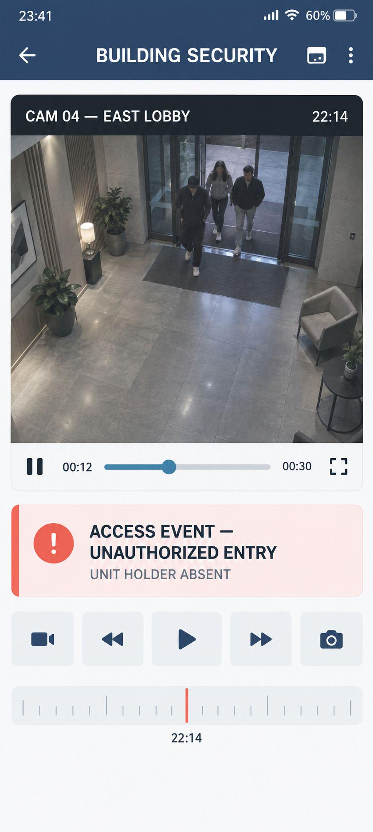
P19 | Sienna手机屏幕｜Adrian短信：Sienna, stop this. I’m waiting for you. | 
P20 | Ryan手机屏幕｜Sienna全额还款记录 | 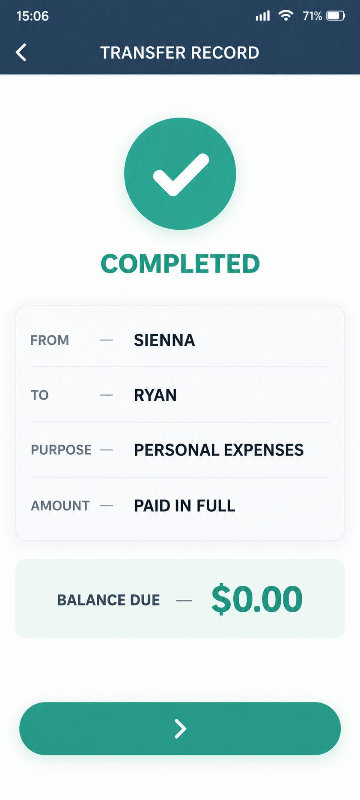
P21 | Adrian手机屏幕｜拨打Sienna失败／无法接通 | 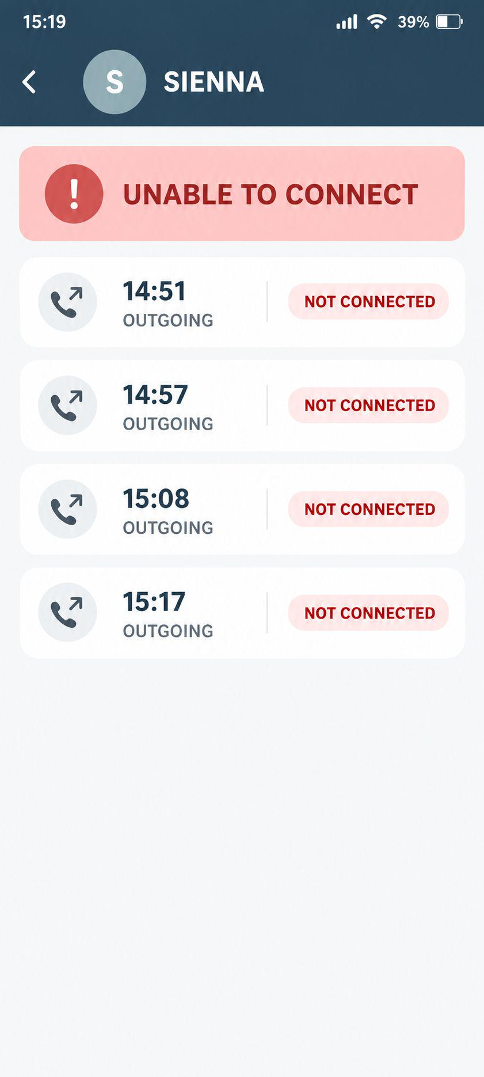
P22 | Sienna手机屏幕｜悉尼项目成交确认邮件 | 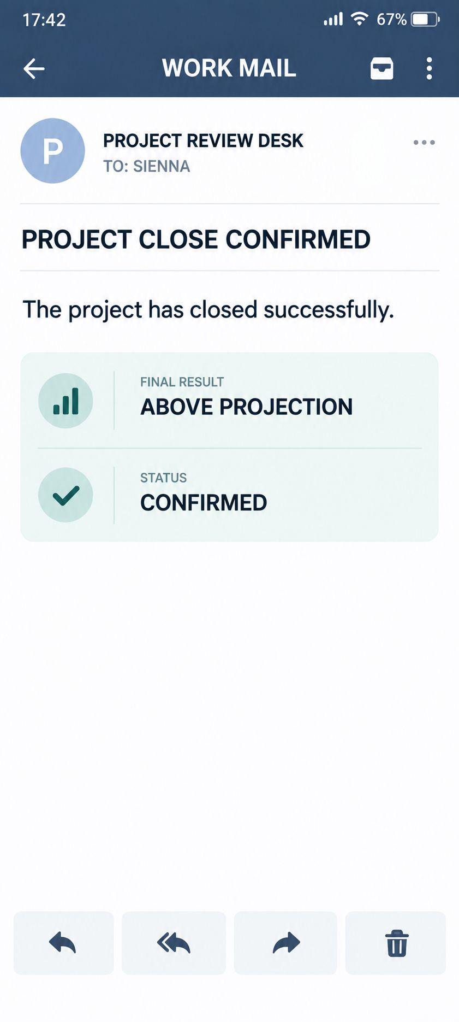

角色资产
角色名称 | 人脸参考 | 服装01名称 | 图片 | 服装02名称 | 图片 | 服装03名称 | 图片 | 服装04名称 | 图片
C02｜Adrian（男主） | 用户提供 | C02-L01｜纽约精英常态 |  | C02-L02｜悉尼追赶·褶皱西装 |  |  |  |  |  | 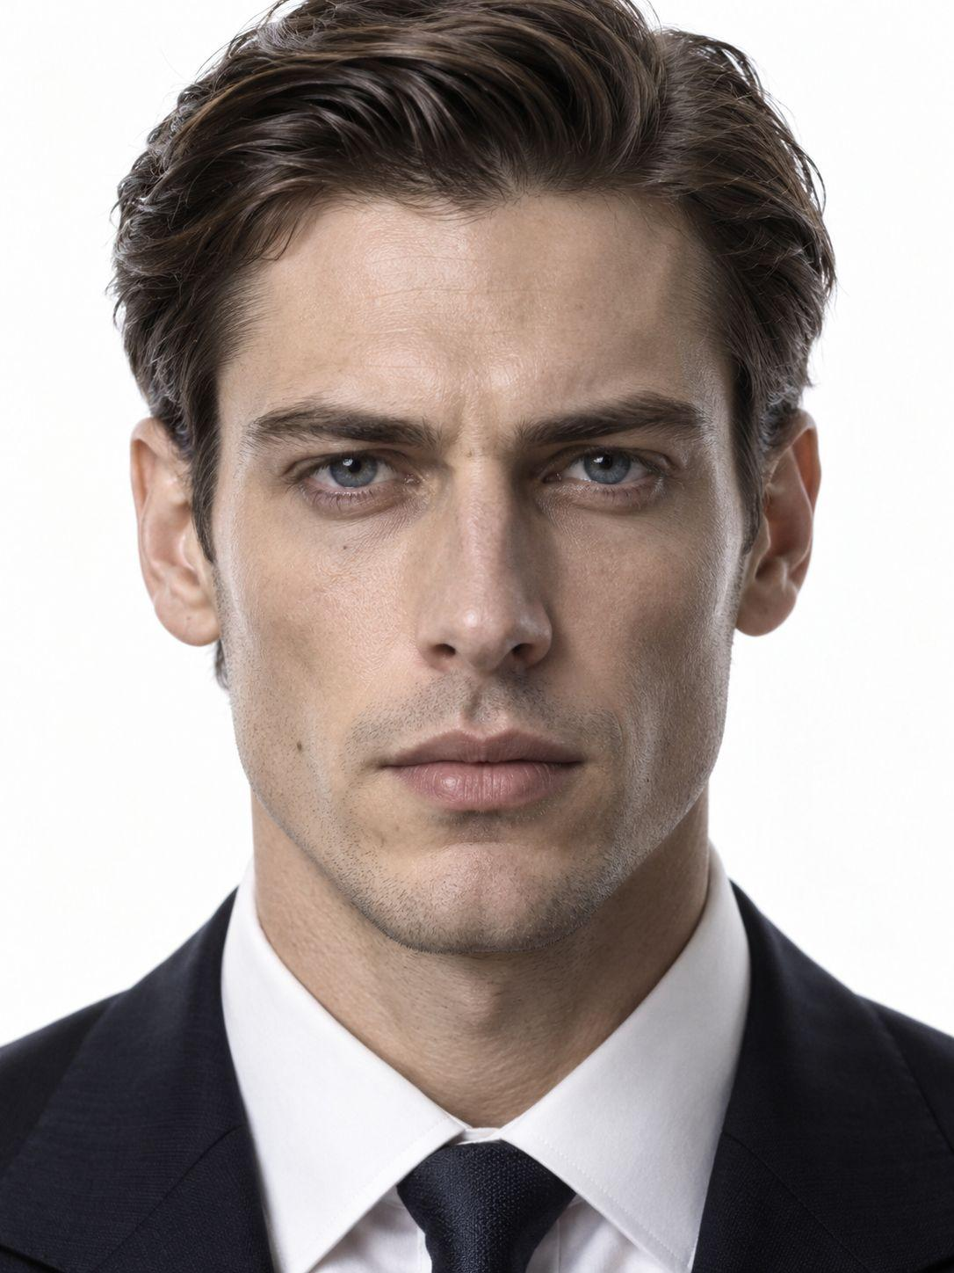 | 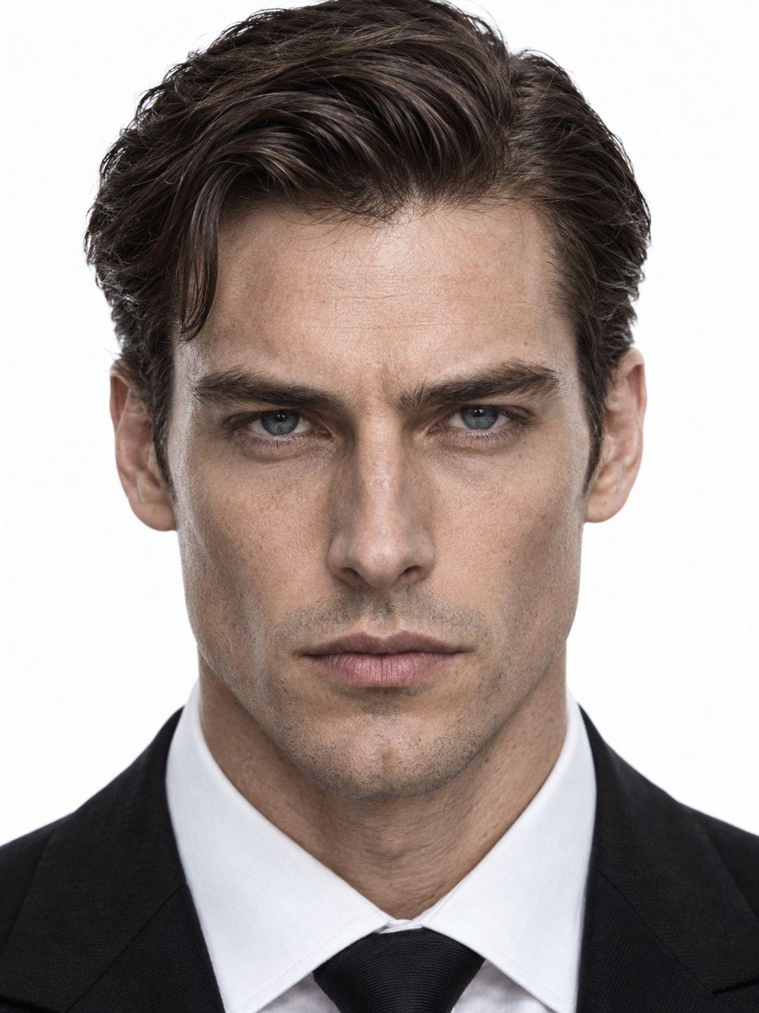 | 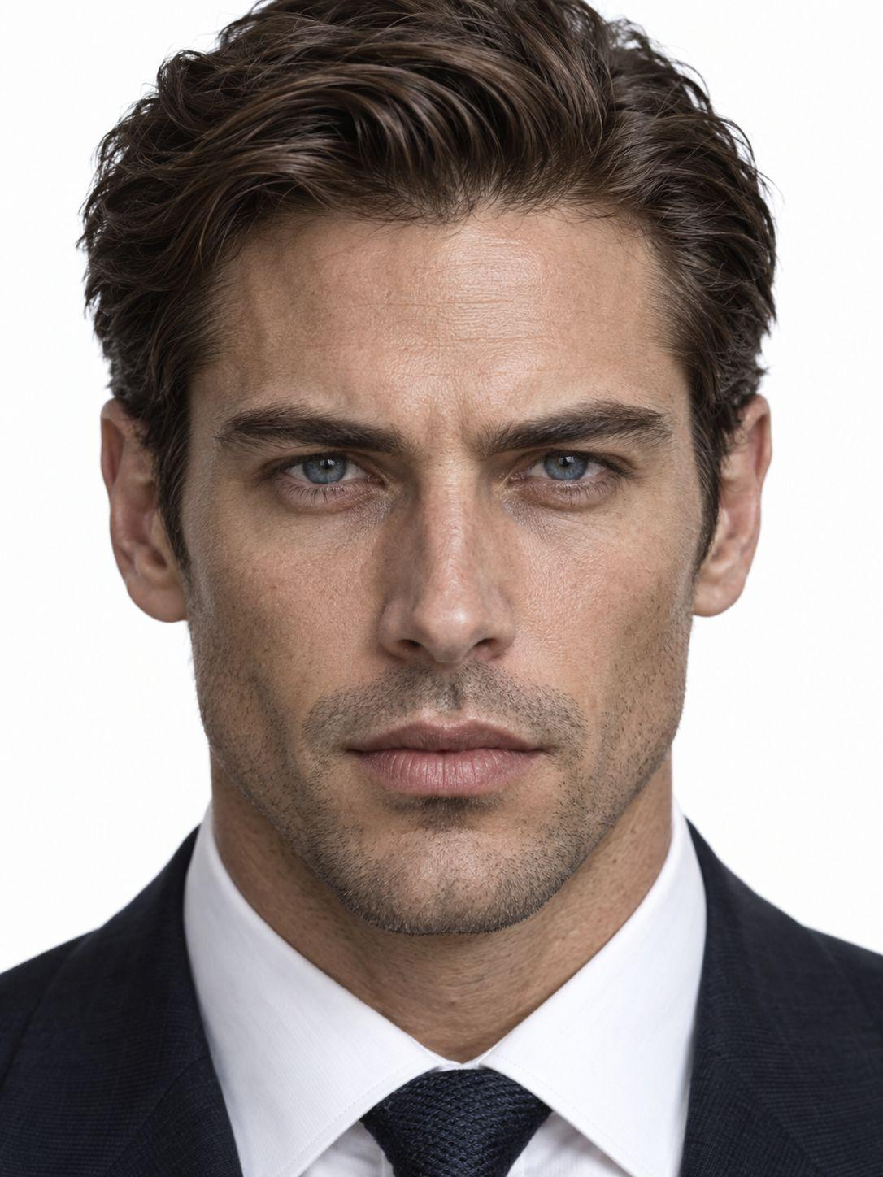
C03｜Ryan（男二） | 用户提供 | C03-L01｜未婚夫／骗局常态 |  | C03-L02｜悉尼追赶·褶皱西装
C04｜Chloe（女二） | 用户提供 | C04-L01｜生日测试夜礼服 |  | C04-L02｜顶层公寓操控常态
C05｜纽约直属上司 | 🈚 | C05-L01｜纽约职业常态 | 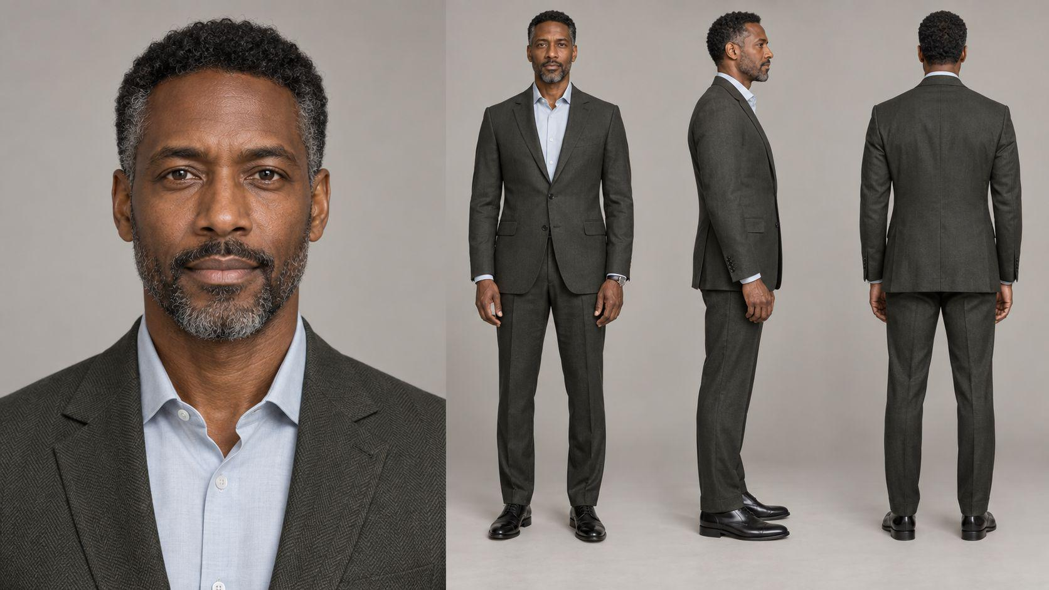 |  | 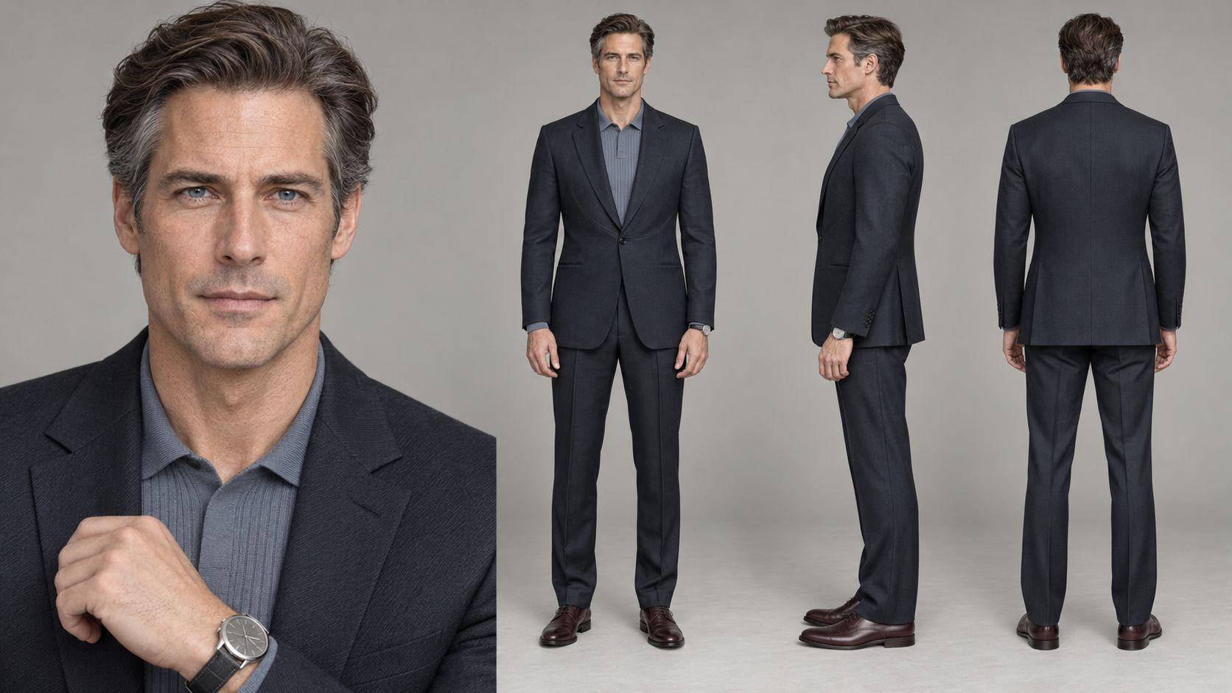
C06｜悉尼项目主管 | 🈚 | C06-L01｜悉尼主管职场装 | 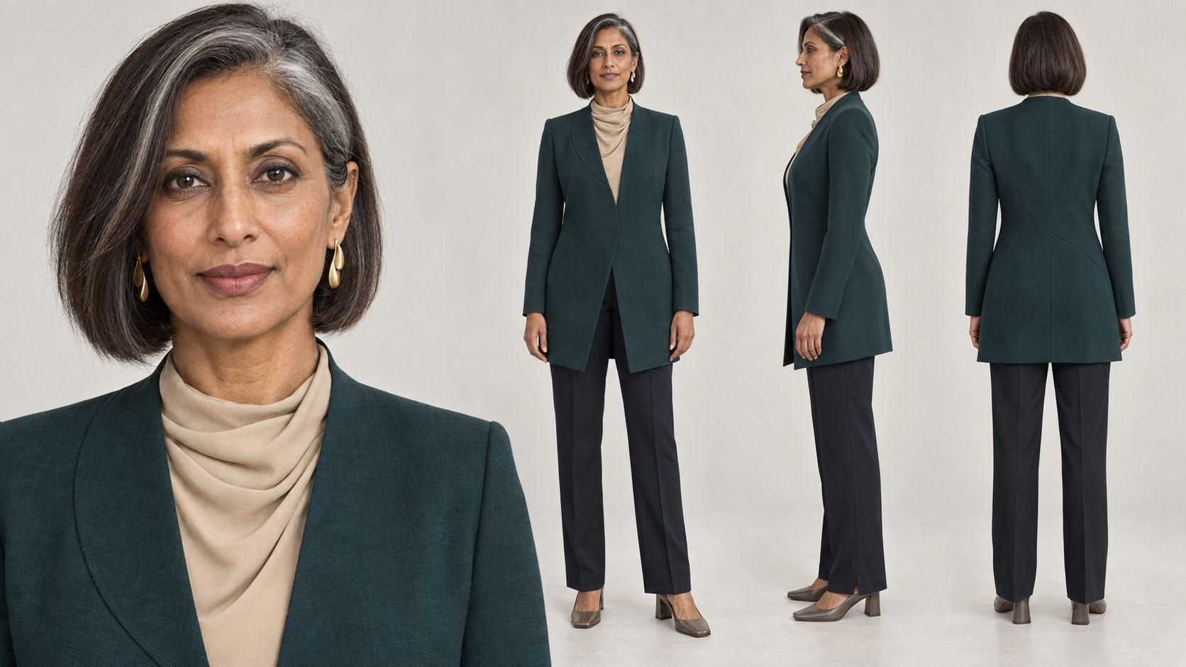 |  | 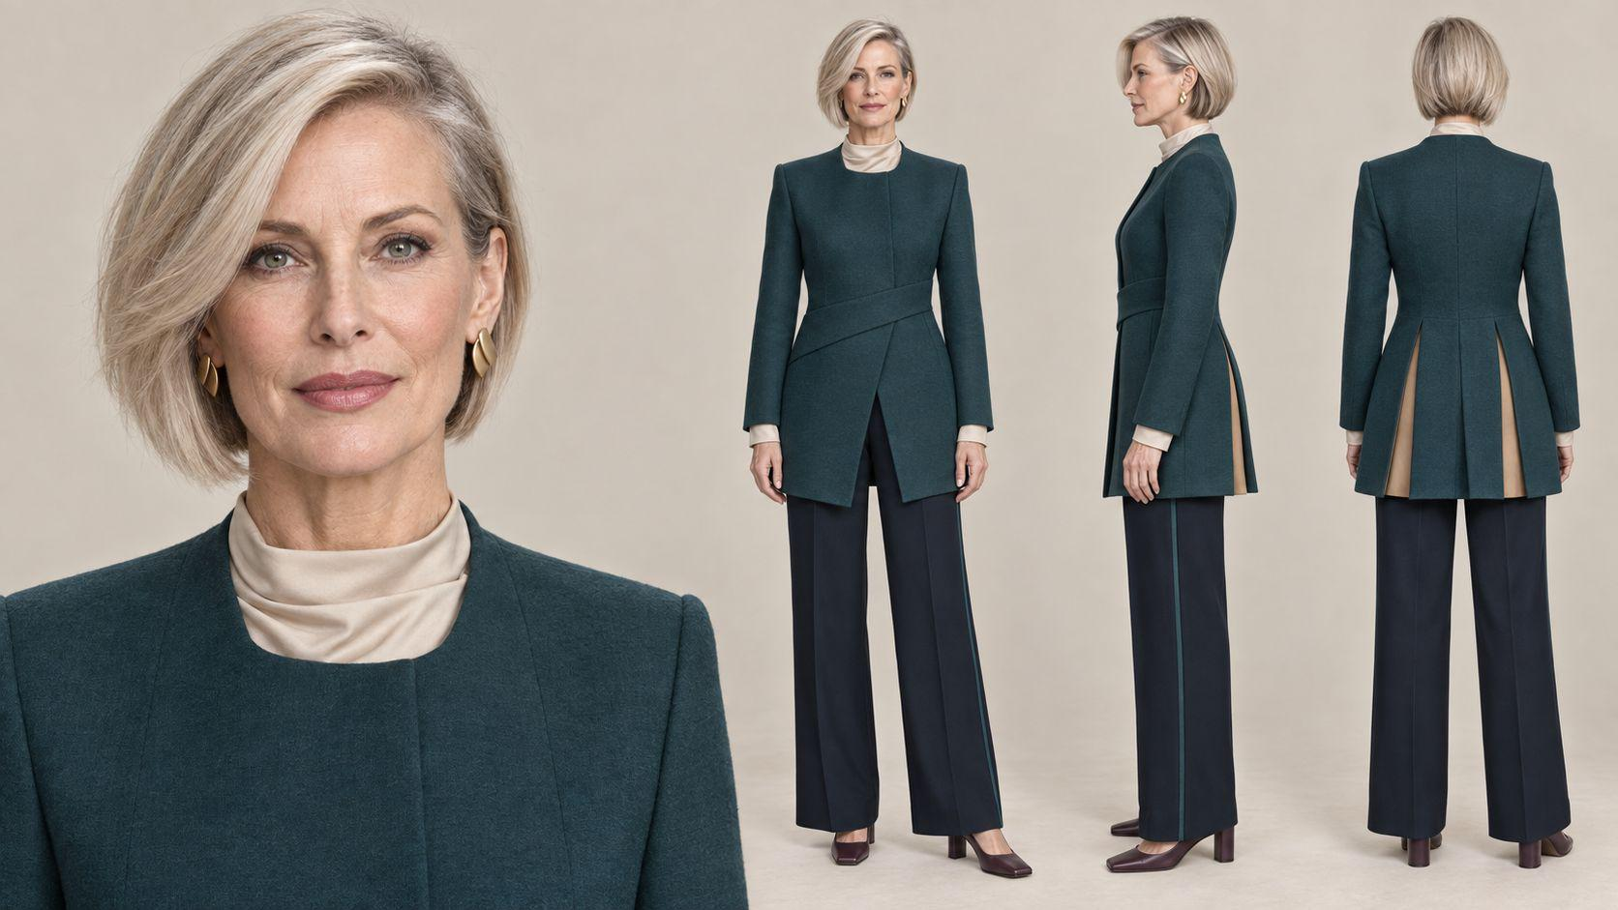
C07｜悉尼接待同事 | 🈚 | C07-L01｜机场接待／项目职场装 | 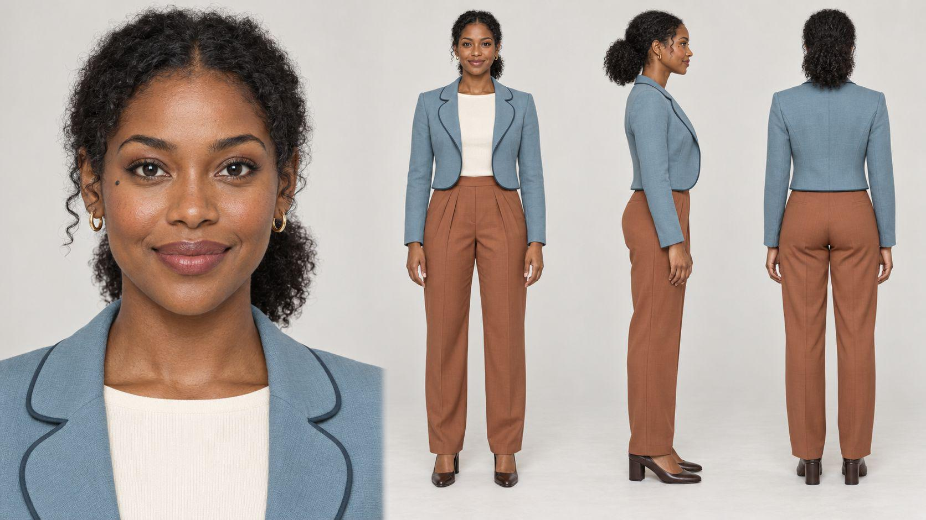 |  | 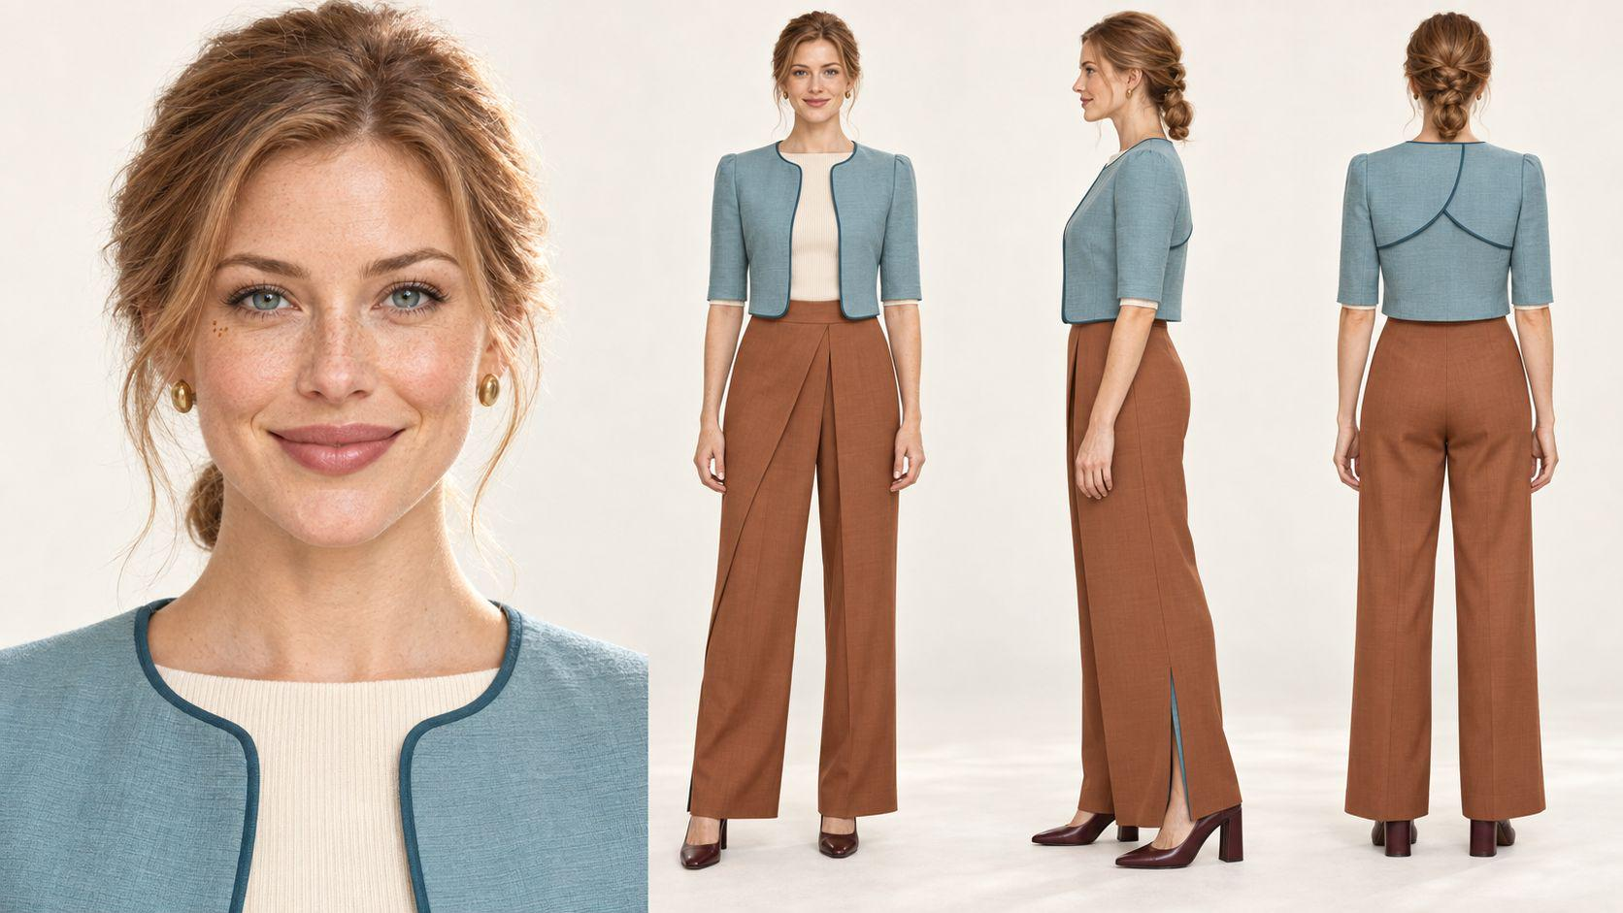
群演／功能角色组名称 | 人数与构成 | 图片
G01｜Chloe的曼哈顿社交圈 | 5人｜3男2女｜含1位黑人男性、1位东亚女性 |  | 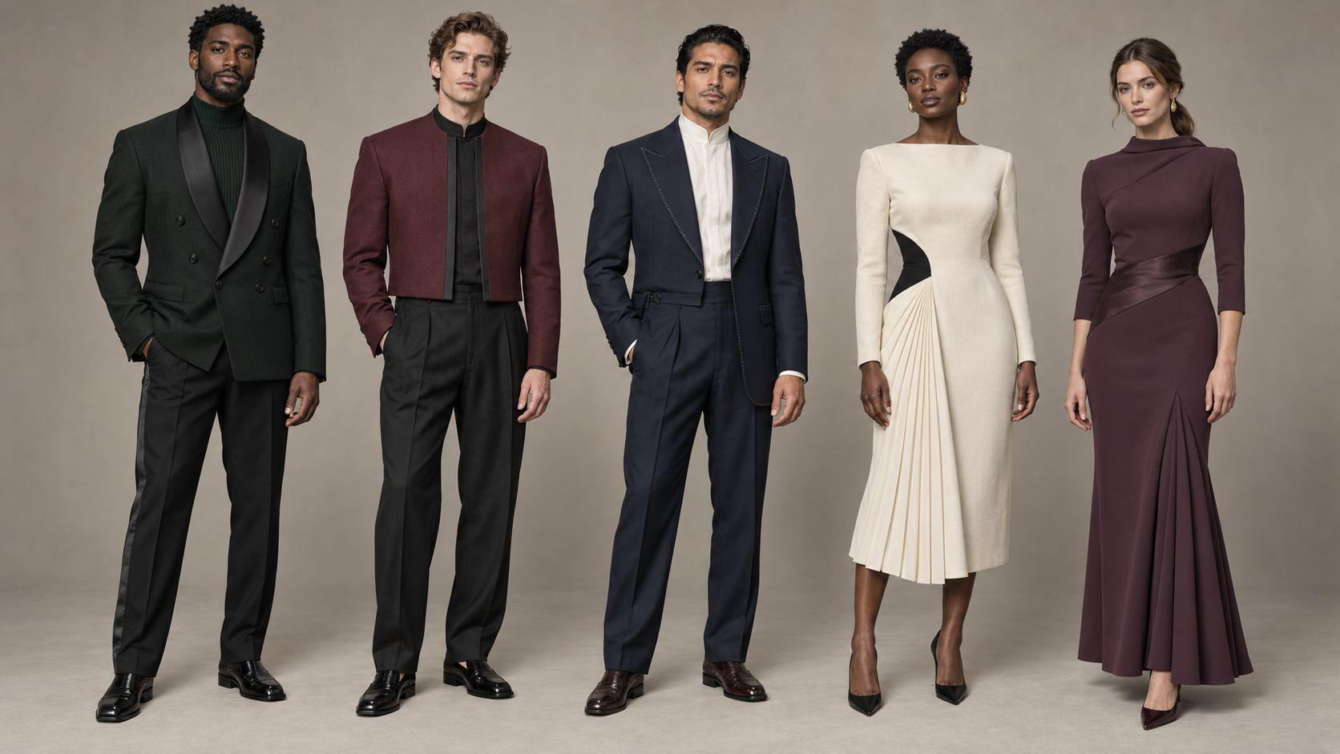 |  | 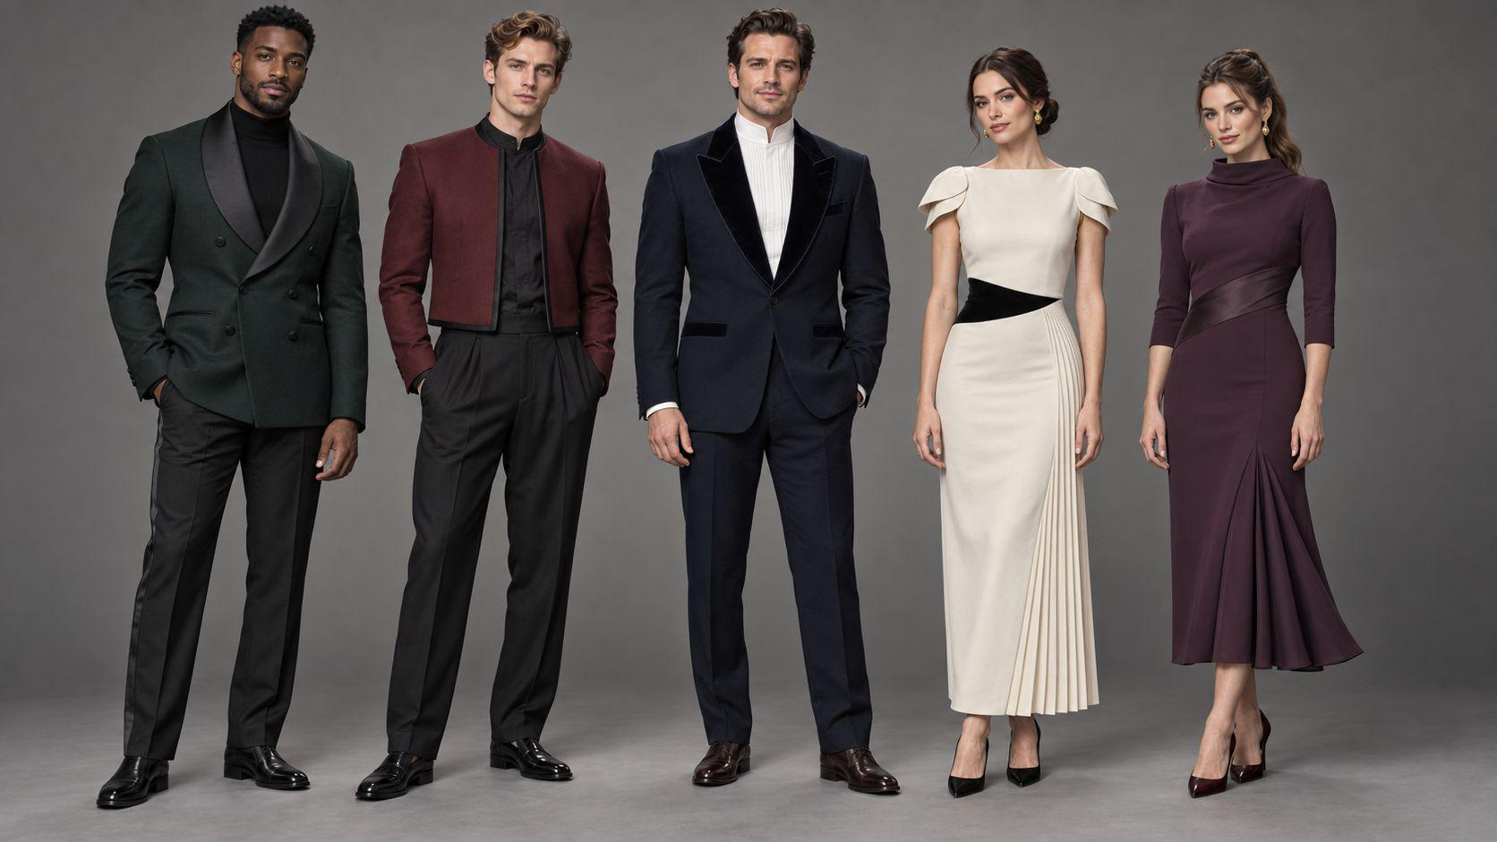
G02｜纽约公寓出警警员 | 2人｜1男1女｜无真实警务标识 |  | 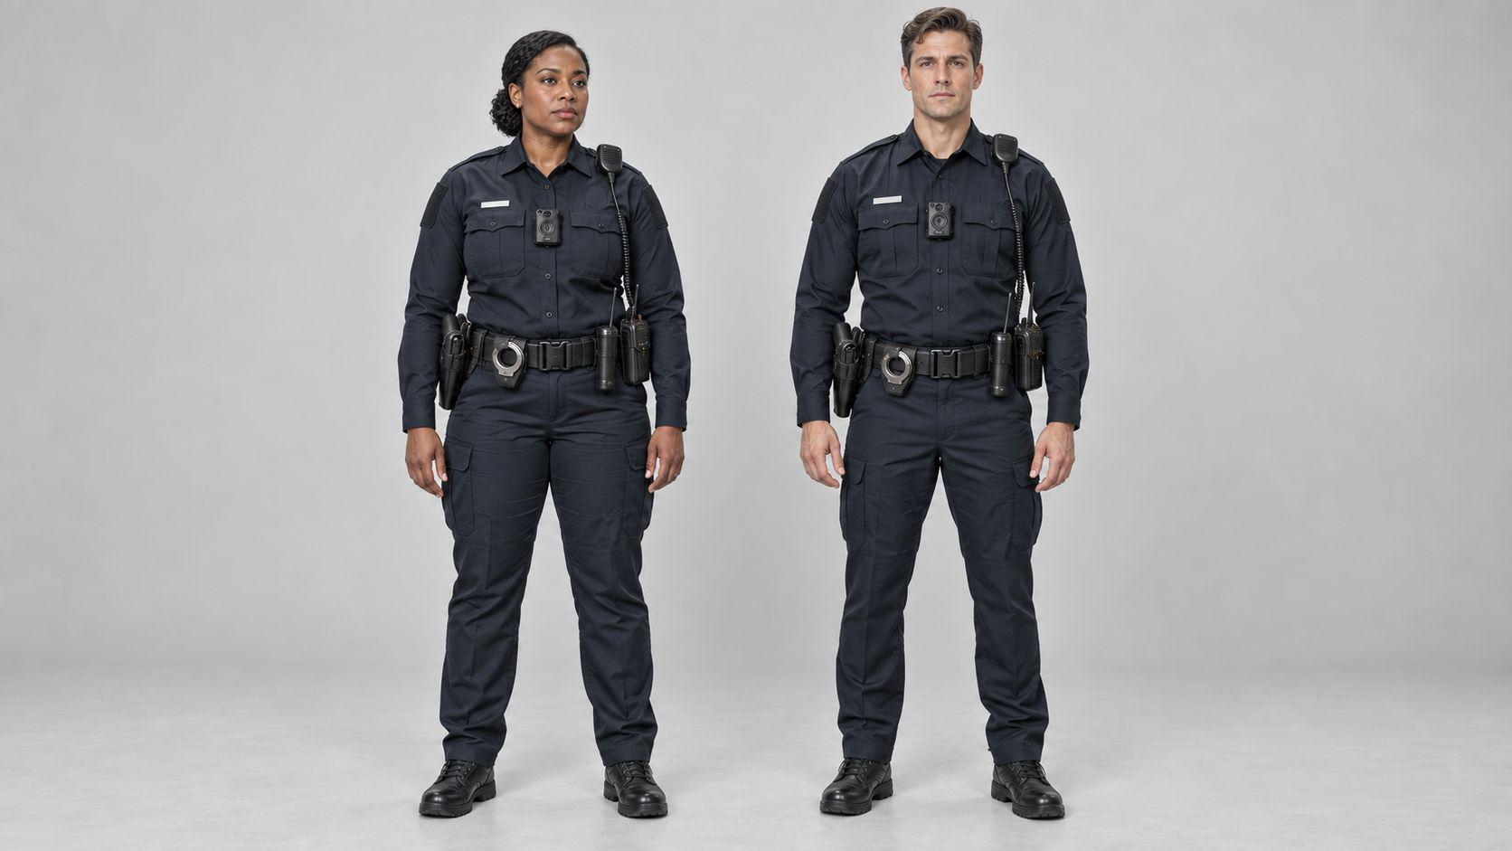 |  | 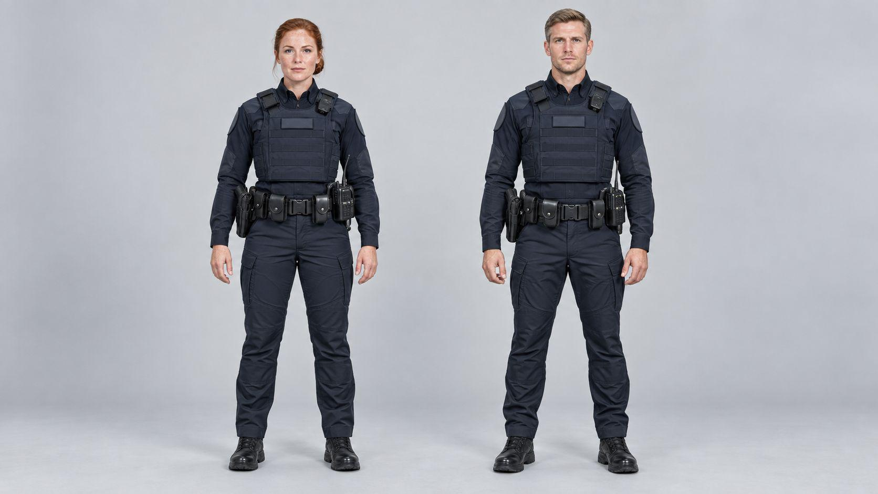
G03｜纽约投资方代表团 | 5人｜3男2女｜含1位黑人女性、1位东亚男性 |  | 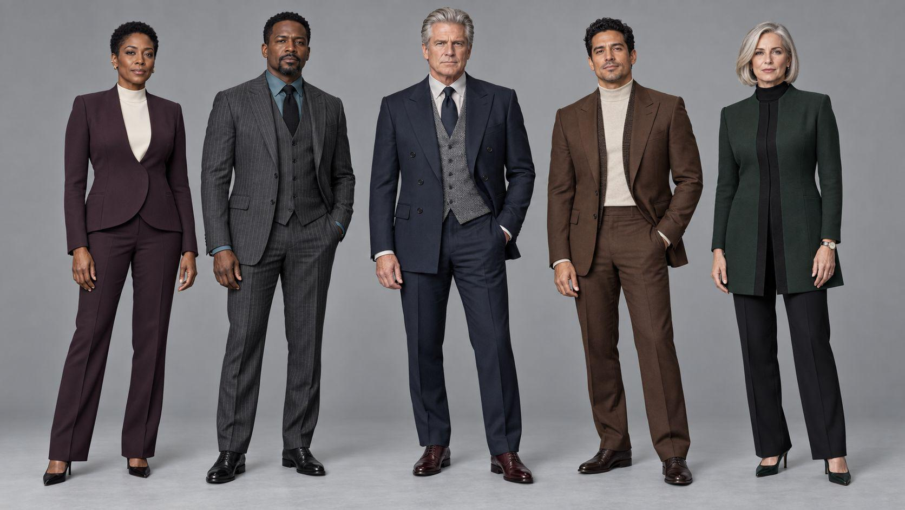 |  | 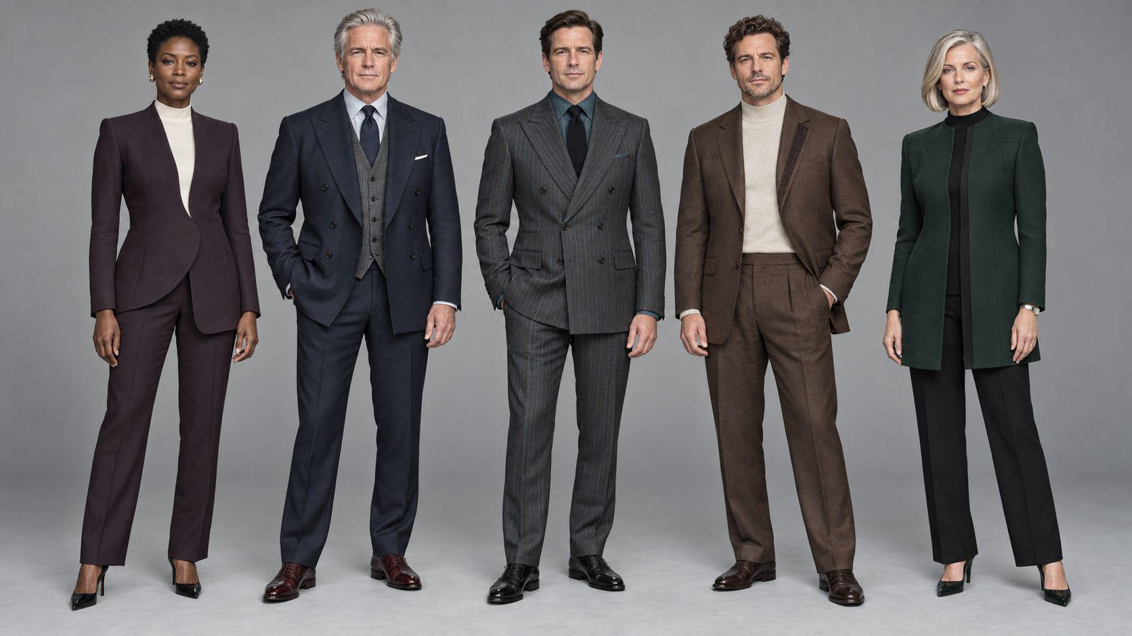
G04｜悉尼项目团队／成交同事 | 5人｜3男2女｜悉尼CBD多元专业团队 |  | 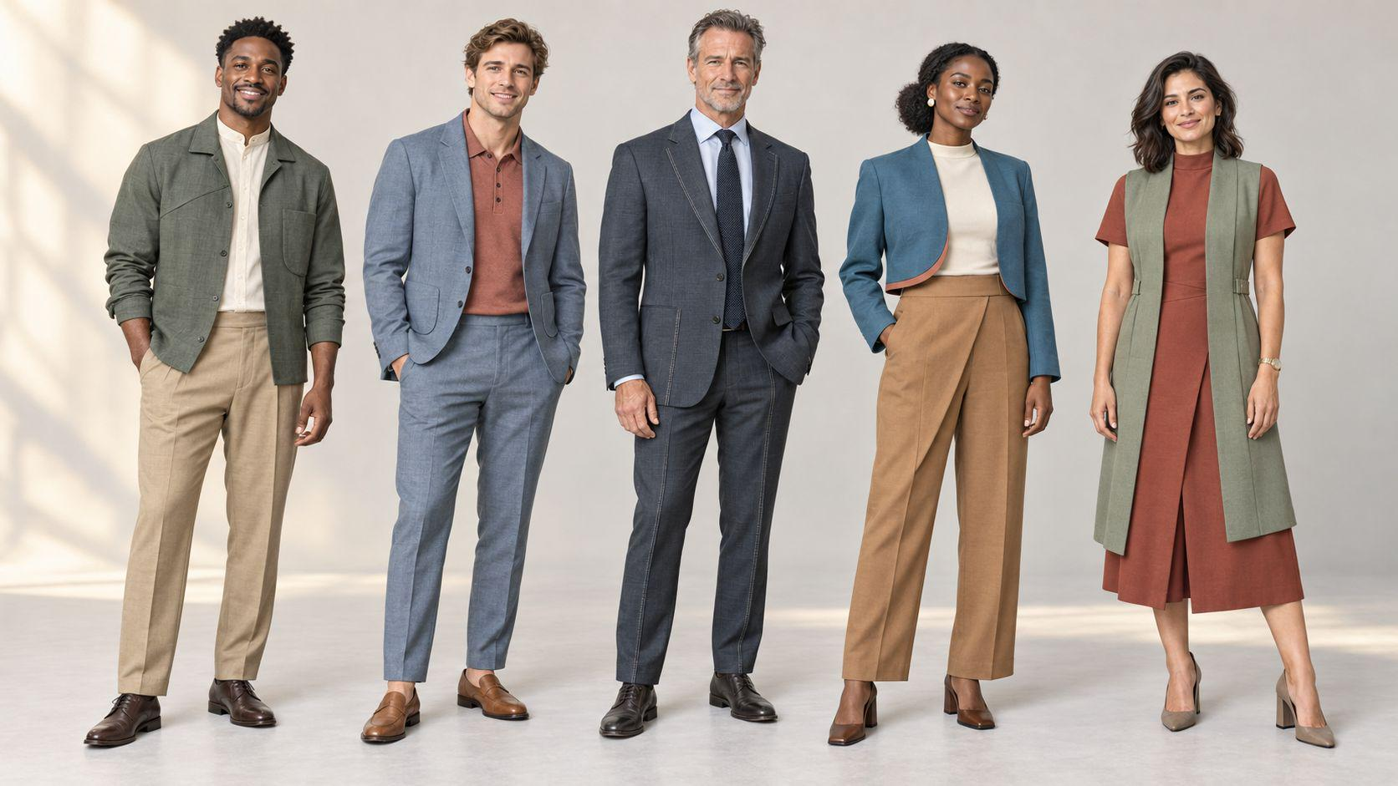 |  | 